Document
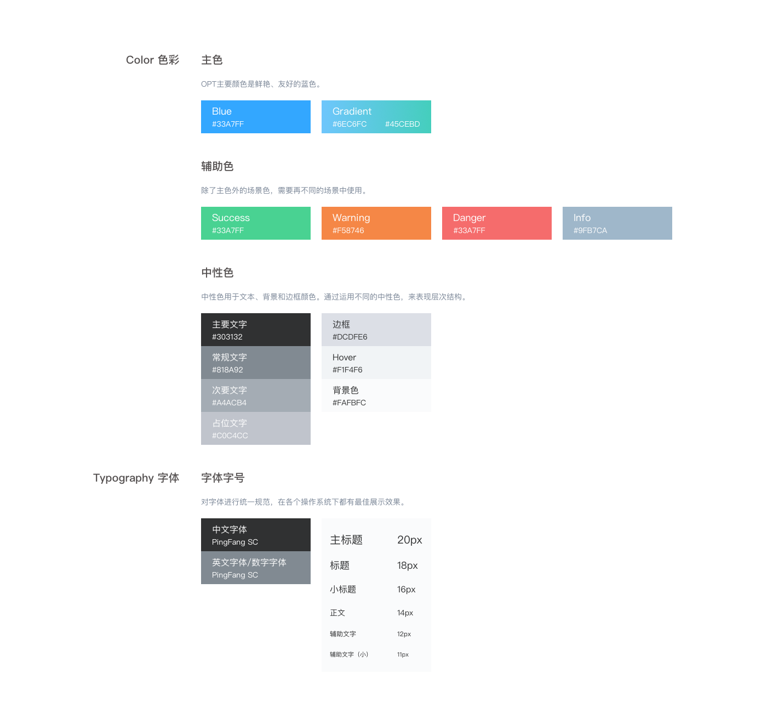
Type | Distributor | Detail | Description
设计 | 郑代琳 | http://confluence.xuetangx.com/pages/viewpage.action?pageId=14022120 | OPT优化后的LMS端的设计页面都会放在里面
产品 | 刘菲 | http://confluence.xuetangx.com/pages/viewpage.action?pageId=14021528 | 学堂云用户这一块对接新课件的需求
产品 | 刘菲 | http://confluence.xuetangx.com/pages/viewpage.action?pageId=14021366 | 视频观看统计相关需求
产品 | 邓萱颖 | 移动端原型：https://ejbp9l.axshare.com 密码：xuetangyun | 移动端需求
设计 | 李念 | http://confluence.xuetangx.com/pages/viewpage.action?pageId=13770324 | 下载勋章

